sheet1(键盘定义)
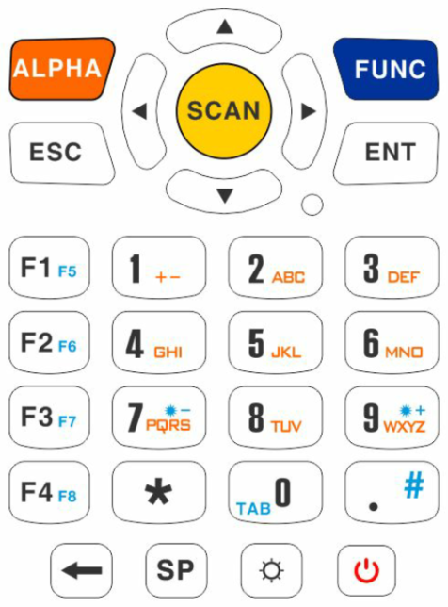
 |  |  |  | KeyBoard Layout |  |  |  |  | KeyCode(参考KeyEvent.jave文件定义)

 |  |  | 數字模式 | Alpha |  | UP |  | FUNC | 512 |  | 19 |  | 513
 |  |  |  |  | LEFT | SCAN | RIGHT |  |  | 21 | 120 | 22
 |  |  |  | ESC |  | DOWN |  | ENT | 111 |  | 20 |  | 66

 |  |  |  | F1 | 1 | 2 | 3 |  | 131 | 8 | 9 | 10
 |  |  |  | F2 | 4 | 5 | 6 |  | 132 | 11 | 12 | 13
 |  |  |  | F3 | 7 | 8 | 9 |  | 133 | 14 | 15 | 16
 |  |  |  | F4 navigation bar | * | 0 | . |  | 134 | 17 | 7 | 56
 |  |  |  | Backspace | Space | Keypad backlight | Power Button |  | 67 | 62 | Keypad backlight | Power Button

NOTE: |  |  | 字母模式 | Alpha |  | UP |  | Func | 512 |  | 19 |  | 513
按1次“Alpha”建切换到小写字母 |  |  |  |  | LEFT | SCAN | RIGHT |  |  | 21 | 120 | 22
按2次“Alpha”建切换到大写字母 |  |  |  | ESC |  | DOWN |  | ENT | 111 |  | 20 |  | 66
按3次“Alpha”建切换到大写字母 |  | 数字
 |  |  |  | F1 | ± | ABC | DEF |  | 131 | 81,69 | 29,30,31 | 32,33,34
F1-F8 | Programmable Keys |  |  | F2 | GHI | JKL | MNO |  | 132 | 35,36,37 | 38,39,40 | 41,42,43
F4 | 預設 Toggle Navigation Bar (高度 0.8cm) |  |  | F3 | PQRS | TUV | WXYZ |  | 133 | 44,45,46,47 | 48,49,50 | 51,52,53,54
 |  |  |  | F4 navigation bar | * | ， | . |  | 134 | 17 | 55 | 56
 |  |  |  | Backspace | Space | Keypad backlight | Power Button |  | 67 | 62 | Keypad backlight | Power Button

 |  |  | FUNC+模式 | Alpha |  | UP |  | Func | 512 |  | 19 |  | 513
 |  |  |  |  | LEFT | SCAN | RIGHT |  |  | 21 | 120 | 22
 |  |  |  | ESC |  | DOWN |  | ENT | 111 |  | 20 |  | 66

 |  |  |  | F5 |  |  |  |  | 135
 |  |  |  | F6 |  |  |  |  | 136
 |  |  |  | F7 | 螢幕亮度- |  | 螢幕亮度+ |  | 137 | N/A |  | N/A
 |  |  |  | F8 | KB LOCK | TAB | # |  | 138 | N/A | 51 | 18
 |  |  |  | Backspace | Space | Keypad backlight | Power Button |  | 67 | 62 | Keypad backlight | Power Button

